Sheet1
사이트명 | 부품명 | 모델명 | 규격 | 제조사 | 수량 | 단가 | 총 가격 | 배송비 | 부품사진
램프몰 | UV-C 램프 | HNS 4W G5 | 136*16mm | OSRAM | 4 | ₩3,300 | ₩13,200 | ₩3,000 |  | http://lampworld.co.kr/product/uv-c%EC%98%A4%EC%8A%A4%EB%9E%8C%EA%B3%B5%EA%B8%B0%EC%82%B4%EA%B7%A0%EC%9A%A9hns-4w-g5g4t5134mmuvc%EB%9E%A8%ED%94%84%EC%9D%B4%ED%83%9C%EB%A6%AC4w/1286/
11번가 | G4T5 살균램프 소켓 | G4T5 | 26.5*30*20.5mm | 참조명 | 8 | ₩650 | ₩5,200 | ₩3,000 |  | https://www.11st.co.kr/products/2773341082
11번가 | 선일 국산 UV 자외선 살균램프 전용 안정기 |  | 116*90*32mm | 선일 일렉콤 | 2 | ₩11,500 | ₩23,000 | ₩3,000 |  | https://www.11st.co.kr/products/2372445793?code=1549&amp;utm_term=&amp;utm_campaign=%C4%ED%C6%F9%C2%F7%C6%AE%3e%C0%A5+%B1%E2%C5%B8%BF%B5%BF%AA&amp;utm_source=%C4%ED%C6%F9%C2%F7%C6%AE_PC_AP&amp;utm_medium=Affiliate
디바이스마트 | 정품 아두이노 우노 Uno R3 DIP보드 |  | 75*54*15mm | 에듀이노 | 1 | ₩27,400 | ₩27,400 | ₩3,000 |  | https://www.devicemart.co.kr/goods/view?no=34404
디바이스마트 | 아두이노 1채널 5V 릴레이 모듈 |  | 34*27*17mm | 에듀이노 | 1 | ₩1,100 | ₩1,100 | ₩3,000 |  | https://www.devicemart.co.kr/goods/view?no=1358496
디바이스마트 | 초음파 센서 |  | 45*20*15mm | 에듀이노 | 1 | ₩1,100 | ₩1,100 | ₩3,000 |  | https://www.devicemart.co.kr/goods/view?no=1312774
오아 | 5V 1A 충전기 어댑터 |  | 42*25*84mm | 아이베란다 | 1 | ₩3,900 | ₩3,900 | ₩2,500 | 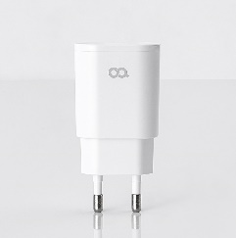 | https://store.oa-world.com/product/628?gclid=CjwKCAjwv-GUBhAzEiwASUMm4qp4PoKK4FLfr07PEG6bM_NQc95J7OE-g_1iWSNuAwiL_KZUbK4DbxoCWIIQAvD_BwE
11번가 | 서랍 레일(2개1조) 200mm |  | 200*35*15mm | 아이베란다 | 1 | ₩1,500 | ₩1,500 | ₩2,500 |  | https://www.11st.co.kr/products/2755654111?trTypeCd=PW24&trCtgrNo=585021
11번가 | 미니 스텐 경첩 sus304 1인치 2개 |  | 24.5*25*1mm | 철물가이드 | 2 | ₩650 | ₩1,300 | ₩3,000 |  | https://www.11st.co.kr/products/3296030090?trTypeCd=21&trCtgrNo=585021
11번가 | 잠금장치 (슬라이딩 걸쇠) |  | 50*13*18mm | 리폼쟁이 | 1 | ₩2,800 | ₩2,800 | ₩3,000 | 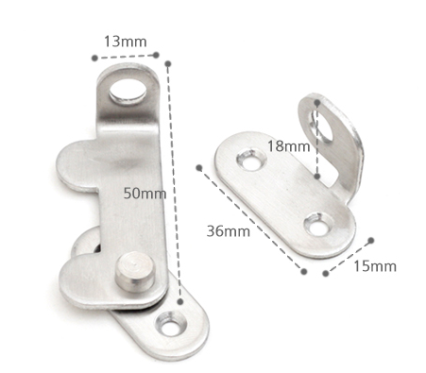 | https://www.11st.co.kr/products/4729852366?trTypeCd=PW24&trCtgrNo=585021
11번가 | 손잡이 베이직 2구 p96 |  | 106*30*10mm | 손잡이세상 | 1 | ₩1,500 | ₩1,500 | ₩3,000 |  | https://www.11st.co.kr/products/3590512910?trTypeCd=PW24&trCtgrNo=585021
디바이스마트 | 베크라이트 |  | 720 * 250 1ea(top), 110 * 220 2ea(side), 580 * 220 1ea(under), 606 * 50 1ea(front), 720 * 110 1ea(back) | enzp | 6 | ₩138,200 | ₩138,200 | ₩0 | 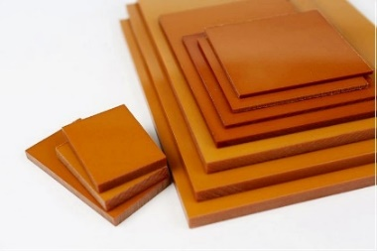 | https://www.devicemart.co.kr/maker/raw_materials
 | 베크라이트의 가격 책정이 매우 높고 베크라이트의 모든 면을 2개씩 주문한다면 비용이 더 발생할 것으로 보임 |  |  |  |  |  | ₩207,000 | ₩29,000 | 총합 = \239,000 ~ 300000

